Задание
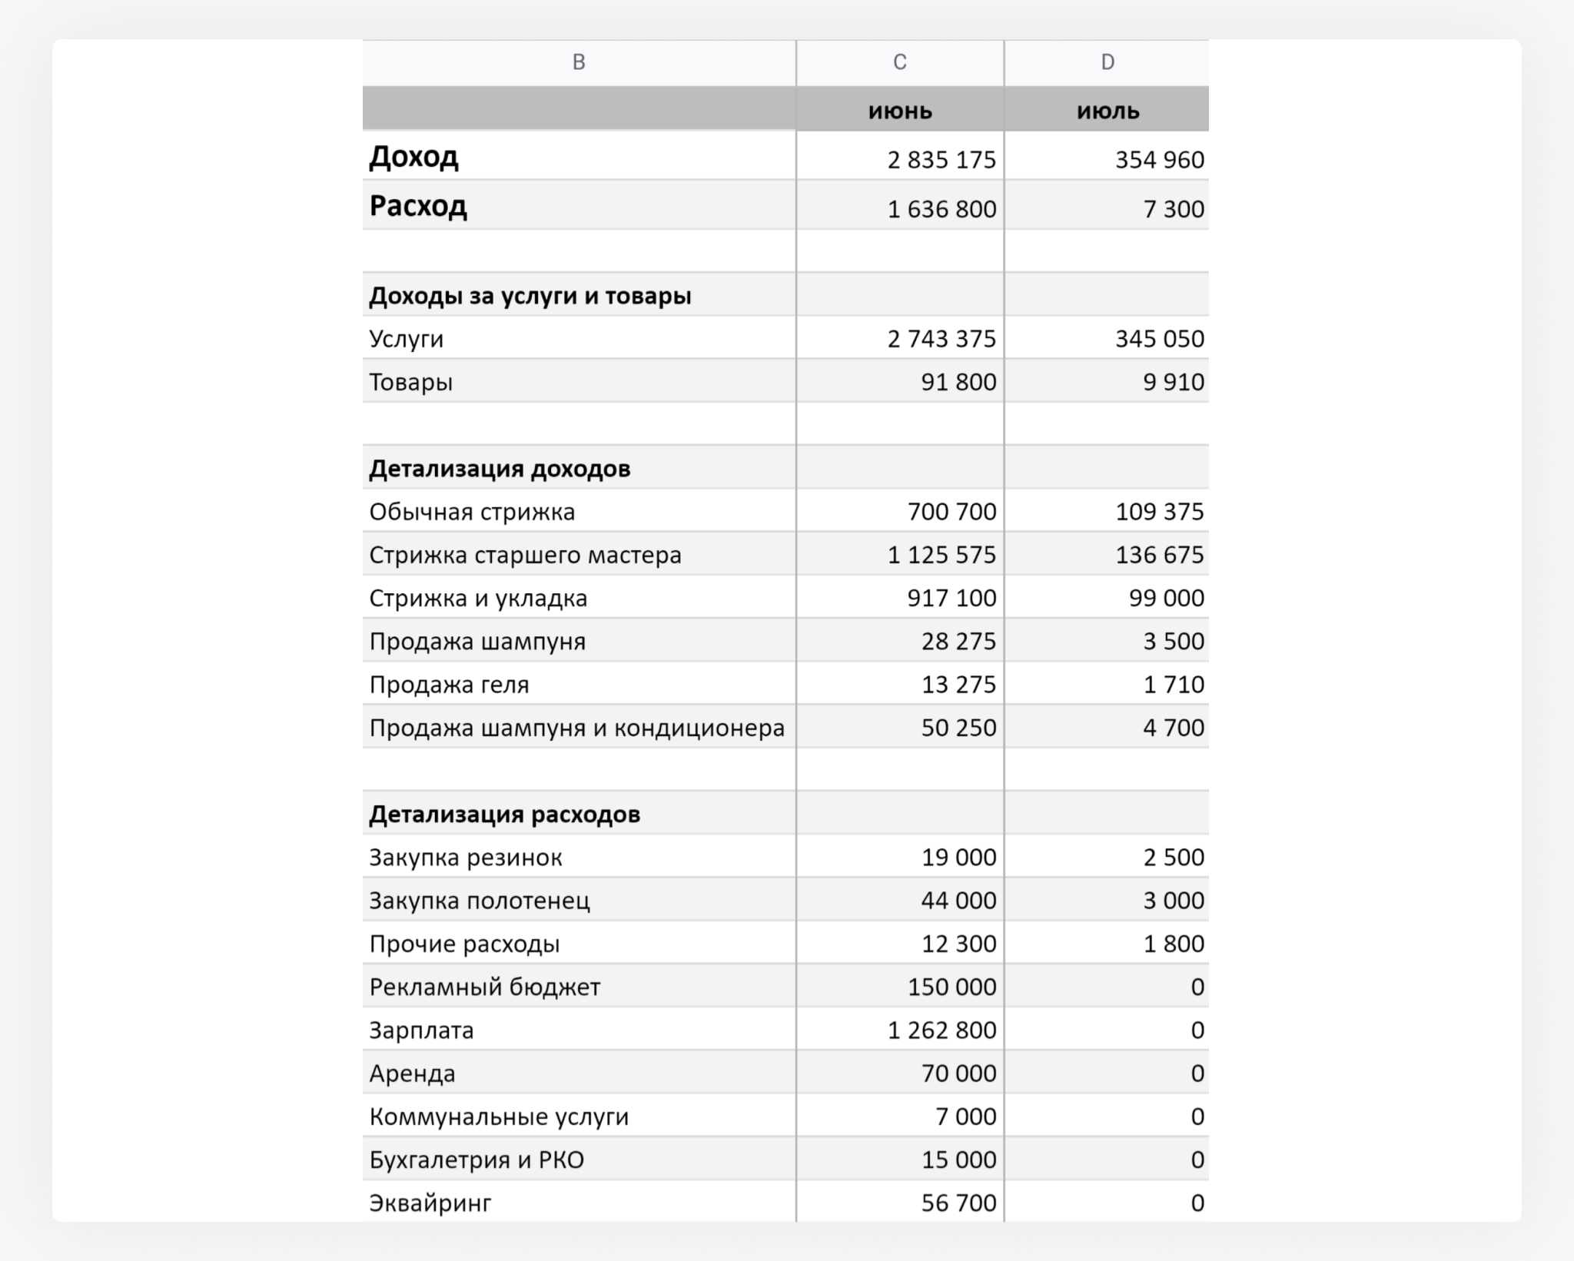
1. Напоминаем вам, как выглядела структура отчёта из первого урока. В вашем отчёте были данные за 2 месяца, а вам предстоит обработать за 6.
2. Вы можете сделать для каждого раздела отчёта отдельный лист со сводной таблицей или сделать много разных сводных таблиц на одном листе. Решать вам.

Лист6
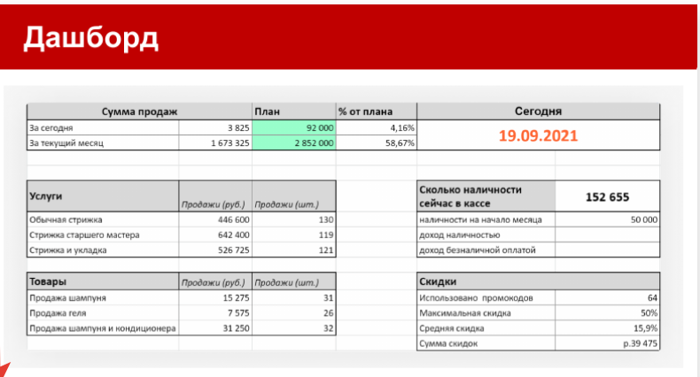
Сегодня
2021-06-19

Сумма продаж за сегодня | 81500 | 90000 | 91%
Сумма продаж за месяц | 4471975 | 5000000 | 89%

Сколько наличности в кассе | 58100
Наличность на начало месяца | 50000

